no data_100
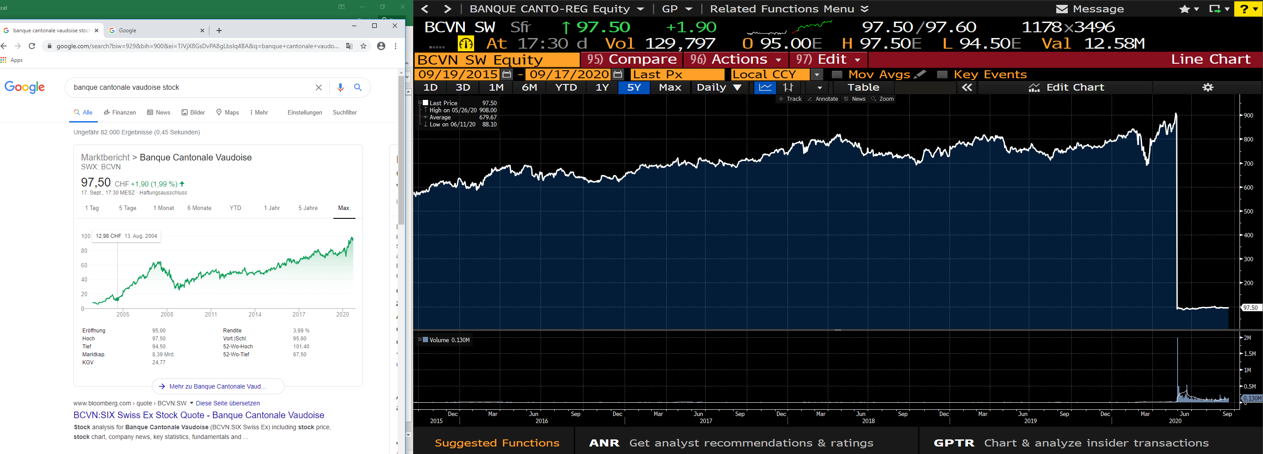
SIMA SW Equity | closed fund
GRISN SW Equity | Holding AG no data at all
BCVN SW Equity | weird stock chart on Bloomberg (maybe stock split?)
ZGLD SW Equity | ETF
BION SW Equity | Holding AG
SIAT SW Equity | clsoed/end real estate fund\
CSLP SW Equity | closed end real estate investment fund\
ANFO SW Equity | closed end real estate investment fund\
GREEN SW Equity | green real estate fund
CSSMI SW Equity | ETF
SMICHA SW Equity | ETF
HBMN SW Equity | Holding AG

no data besides stock and marketcap
GRKP SW Equity | Kantonalbank
BSKP SW Equity | Kontonalbank
SGKN SW Equity | Kontonalbank
TKBP SW Equity | Kantonalbank
BEKN SW Equity | Kantonalbank
BLKB SW Equity | Kantonalbank

IPO in 2020
ADCT US Equity

